概要
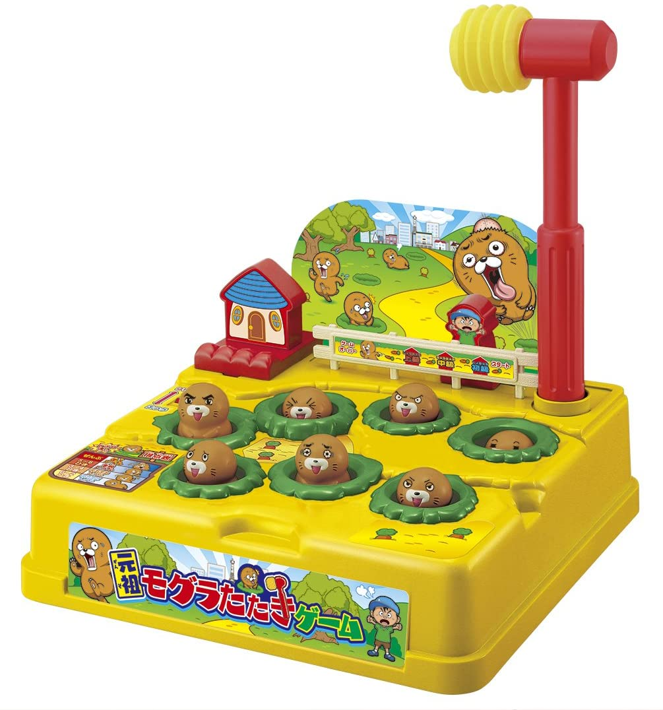
モグラ叩きゲーム 仕様書
〇一般的なモグラ叩きゲームの概要
 |  |  |  |  |  |  |  |  |  | 「制限時間内に、複数ある穴からランダムに出てくるモグラを、
 |  |  |  |  |  |  |  |  |  | 穴に戻る前にハンマーで叩き、何匹モグラを撃退したかを競うゲーム」

 |  |  |  |  |  |  |  |  |  | ・子供用のおもちゃとして販売されていたり、ゲームコーナーなどに設置されている。
 |  |  |  |  |  |  |  |  |  | ・家庭用のおもちゃは、モグラを叩いて飛び出させ撃退する。
 |  |  |  |  |  |  |  |  |  |  | ゲームコーナーにあるゲームは、モグラを叩くと穴へ潜り再度穴から出てくるため、何度も撃退することができる。
 |  |  |  |  |  |  |  |  |  |  | 撃退数をカウントし、ゲームの最後に表示させることで、プレイヤー同士で撃退数を競わせる。

 |  | 「元祖モグラたたきゲーム」, バンダイ

〇作成するモグラ叩きゲームの概要
 | イメージ図
 |  |  |  |  |  |  |  |  |  |  |  |  |  | ・効果音再生用
 |  | ・表示用LCD |  |  |  |  | ※背景色は説明のために付けている。 |  |  |  |  |  |  |  | 圧電スピーカー
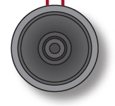
 |  |  | スコア(撃退数) |  |  |  |  | 実機では色はつかない。
 |  |  | 残り時間(s)
 |  |  |  |  |  |  |  | 穴 |  |  |  | モグラ
 | S |  | 0 |  | 0 | 0 |  |  |  | T |  | 5 | 8

 |  |  | 穴① |  |  | 穴② |  |  |  | 穴③ |  |  | 穴④
PIC16F1827

 |  |  | プッシュスイッチ 5つ

 |  |  | SW1 |  | SW2 | SW3 |  | SW4 |  | SW5

〇操作方法
 | ・SW1 |  |  | 穴①のモグラを叩く
 | ・SW2 |  |  | 穴②のモグラを叩く
 | ・SW3 |  |  | 穴③のモグラを叩く
 | ・SW4 |  |  | 穴④のモグラを叩く
 | ・SW5 |  |  | ゲームをスタートさせる。タイトル画面へ戻る。

〇デバイスの仕様
 | 表示：
 |  | 8桁 x 2行 キャラクタLCD 1つ
 |  | ・型番：AE-AQM0802
 |  | ・表示桁数：8桁 x 2行
 | 操作用スイッチ：
 |  | プッシュスイッチ（SW1～4） 4つ
 | ゲームスタート用スイッチ：
 |  | プッシュスイッチ（SW5） 1つ
 | ブザー：
 |  | 圧電スピーカー 1つ

〇機能
 | 1. タイトル画面
 |  | ・電源投入時、ゲームタイトルと今までプレイした中で出たハイスコアを表示する。
 |  | ・スタートスイッチを押すと、3秒のカウントダウンを表示させ、ゲームが開始される。
 | 2. モグラ叩きゲーム
 |  | ・ゲームルール
 |  |  | ・1マスずつ空けて、穴が4つあり、それぞれの穴からモグラがランダムで出現する。
 |  |  | ・モグラの最大出現数は4匹。
 |  |  | ・モグラが出現している間に、穴に対応したスイッチを押すと、モグラを叩くことができる。
 |  |  | ・モグラは叩くか一定時間で消える。
 |  |  | ・モグラの出現時間は、最大2秒、最小0.2秒の間で、時間経過と共に短くなっていく。
 |  |  | ・モグラの出現間隔は、
 |  |  |  | ・60秒間に150匹程度
 |  |  |  | ・時間経過でランダムに減少
 |  |  |  | を満たすものとする。(詳細は今後決定の予定）
 |  |  | ・モグラを叩くと、音が鳴り、スコアが1増加する
 |  |  | ・モグラを叩くと、「叩かれたモグラ」の絵が一定時間表示され、その間、次のモグラは出現しない。
 |  |  |  | ・表示時間は今後決定の予定
 |  |  | ・モグラがいない時に叩く（スイッチを押す）と、お手付きとなり、音が鳴りペナルティを受けてしまう。
 |  |  | ・制限時間は60秒。
 |  |  | ・ペナルティ（お手付きした時）
 |  |  |  | ※ゲームバランス調整までの案
 |  |  |  |  | ・残り時間 3秒 減少
 |  |  |  |  | ・3秒間、操作不能
 |  | ・制限時間が経過するまで、上記のゲームルールを元にゲームを行う。
 |  | ・制限時間が経過すると、画面の点滅、ブザー音の鳴動により、ゲーム終了を知らせる。
 |  |  | スタートスイッチが押されると、タイトル画面へ戻る。
 | 3. ハイスコア記録
 |  | ・制限時間が経過しゲームが終了した時、
 |  |  | もし、今回のスコアが現在のハイスコアより高ければ、ハイスコアを記録する。
 |  | ・ハイスコアは、電源を切っても保持される。（EEPROMに記録する）
 |  | ・タイトル画面で、SW1～SW4を同時押しすることで、ハイスコアを0にリセットする。

〇効果音
 | ・ゲーム開始前
 |  | カウントダウンが行われる時に、カウントダウンに合わせて、ブザー音が鳴る
 | ・ゲーム中
 |  | ・モグラを叩いた時
 |  |  | 短く2回鳴動する（詳細な音程は要調整）
 |  | ・お手付き（モグラがいない時にスイッチを押した）時
 |  |  | 少し長く、音程は低めに鳴動する（詳細な音程は要調整）
 | ・ゲーム終了
 |  | ハイスコアを更新した場合としていない場合で音色を分ける（詳細は今後決定の予定）

〇グラフィック

 | 絵.1 モグラの穴 |  |  |  |  |  |  |  | 絵.2 出現したモグラ |  |  |  |  | 絵.3 叩かれたモグラ
 | （モグラ非表示）

画面遷移図
LCD画面遷移

 | タイトル画面(電源投入時)
 | モ | ク | ゛ | ラ | タ | タ | キ
 | U | S | E | R |  | 1

 |  |  |  |  |  |  |  | タイトル画面(USER1) |  |  |  |  |  |  |  |  |  | SW2押下 |  |  |  |  |  |  |  |  |  |  |  |  |  | USER変更(USER2)
 |  |  |  |  |  |  |  | モ | ク | ゛ | ラ | タ | タ | キ |  |  |  |  |  |  |  |  |  |  |  |  |  |  |  |  |  | モ | ク | ゛ | ラ | タ | タ | キ
 |  |  |  |  |  |  |  | U | S | E | R |  | 1 |  |  |  |  | SW1押下 |  |  |  |  |  |  |  |  |  |  |  |  |  | U | S | E | R |  | 2

 |  |  |  |  |  |  |  |  |  |  | SW3押下 |  |  |  | SW1押下 |  |  |  |  |  |  |  |  |  |  |  |  |  |  |  |  |  |  |  | SW4押下 |  |  |  | SW2押下

 |  |  |  |  |  |  |  |  |  | USER変更(USER3) |  |  |  |  |  |  |  |  |  | SW4押下 |  |  |  |  |  |  |  |  |  |  |  |  |  | USER変更(USER4)
 |  |  |  |  |  |  |  |  |  | モ | ク | ゛ | ラ | タ | タ | キ |  |  |  |  |  |  |  |  |  |  |  |  |  |  |  |  |  | モ | ク | ゛ | ラ | タ | タ | キ
 |  |  |  |  |  |  |  |  |  | U | S | E | R |  | 3 |  |  |  |  | SW3押下 |  |  |  |  |  |  |  |  |  |  |  |  |  | U | S | E | R |  | 4

 |  |  |  |  |  |  |  |  | スタートスイッチ押下

 |  |  |  |  |  |  |  | 難易度選択&ハイスコア表示画面 |  |  |  |  |  |  |  |  |  |  | SW2押下 |  |  |  |  |  |  |  |  | 難易度変更(NORMAL)
 |  |  |  |  |  |  |  | E | A | S | Y |  |  |  |  |  |  |  |  |  |  |  |  |  |  |  |  | N | O | R | M | A | L
 |  |  |  |  |  |  |  |  |  | H | S |  | 0 | 1 | 0 |  |  |  | SW1押下 |  |  |  |  |  |  |  |  |  |  | H | S |  | 0 | 0 | 5

 |  |  |  |  |  |  |  |  |  |  |  |  |  | SW3押下 |  |  | SW1押下
 |  |  |  |  |  |  |  |  |  |  |  |  |  |  |  |  |  |  |  |  |  |  |  |  |  | SW2押下 |  |  | SW3押下
 |  |  |  |  |  |  |  |  |  |  |  |  |  |  |  |  |  | 難易度変更(HARD)
 |  |  |  |  |  |  |  |  |  |  |  |  |  |  |  |  |  | H | A | R | D
 |  |  |  |  |  |  |  |  |  |  |  |  |  |  |  |  |  |  |  | H | S |  | 0 | 0 | 2

SW4押下

 |  |  |  |  |  |  |  |  | スタートスイッチ押下 |  |  |  |  |  |  |  |  | ハイスコアクリア確認画面
 |  |  |  |  |  |  |  |  |  |  |  |  |  |  |  |  |  | C | L | R |  | H | S | ?
 |  |  |  |  |  |  |  |  |  |  |  |  |  |  |  |  |  | Y | E | S | 1 |  | N | O | 4

 |  |  |  |  |  |  |  |  |  |  |  |  |  |  |  |  |  |  | クリアする場合 |  |  |  |  |  |  |  |  |  |  | クリアしない場合
 |  |  |  |  |  |  |  |  |  |  |  |  |  |  |  |  |  |  | (SW1押下) |  |  |  |  |  |  |  |  |  |  | (SW4押下)

 |  |  |  |  |  |  |  |  |  |  |  |  |  |  |  |  |  | ハイスコアクリア(難易度EASY) |  |  |  |  |  |  |  |  |  |  | ハイスコア保持(難易度EASY)
 |  |  |  |  |  |  |  |  |  |  |  |  |  |  |  |  |  | E | A | S | Y |  |  |  |  |  |  |  | E | A | S | Y
 |  |  |  |  |  |  |  |  |  |  |  |  |  |  |  |  |  |  |  | H | S |  | 0 | 0 | 0 |  |  |  |  |  | H | S |  | 0 | 1 | 0

 |  |  |  |  |  |  |  | ゲーム開始のカウントダウン(3秒)

 |  |  |  |  |  |  |  |  |  |  | 3

 |  |  |  |  |  |  |  |  | 1秒経過

 |  |  |  |  |  |  |  | ゲーム開始のカウントダウン(2秒)

 |  |  |  |  |  |  |  |  |  |  | 2

 |  |  |  |  |  |  |  |  | カウントダウン0

 |  |  |  |  |  |  |  | ゲーム開始 |  |  |  |  |  |  |  |  |  |  |  |  |  |  |  |  |  |  | モグラのイラストに変化 |  |  |  |  |  |  |  |  |  |  |  |  |  |  |  | 一定時間経過
 |  |  |  |  |  |  |  | S | 0 | 0 | 0 |  | T | 6 | 0 |  | 例)1番左の穴にモグラ出現 |  |  |  |  |  |  |  |  |  | S | 0 | 0 | 0 |  | T | 6 | 0

 |  |  |  |  |  |  |  |  | 1秒経過 |  |  |  |  |  |  |  |  |  |  |  |  |  |  |  |  |  |  | SW1を押下(モグラを叩いたとき) |  |  |  |  |  |  |  |  |  |  |  | SW2を押下(穴を叩いたとき)

 |  |  |  |  |  |  |  | 残り時間が1秒減少 |  |  |  |  |  |  |  |  |  |  |  |  |  |  |  |  |  |  | モグラが撃退され、
 |  |  |  |  |  |  |  | S | 0 | 0 | 0 |  | T | 5 | 9 |  |  |  |  |  |  |  |  |  |  |  | スコアに1加算される |  |  |  |  |  |  |  |  |  |  |  | 残り時間が3秒減少する |  |  |  |  |  |  |  | 穴のイラストに戻る
 |  |  |  |  |  |  |  |  |  |  |  |  |  |  |  |  |  |  |  |  |  |  |  |  |  |  | S | 0 | 0 | 1 |  | T | 6 | 0 |  |  |  |  | S | 0 | 0 | 0 |  | T | 5 | 7 | S | 0 | 0 | 0 | T | 5 | 9

 |  |  |  |  |  |  |  |  |  |  |  |  |  |  |  |  |  |  |  |  |  |  |  |  |  |  |  | 一定時間経過

 |  |  |  |  |  |  |  |  | 残り時間0 |  |  |  |  |  |  |  |  |  |  |  |  |  |  |  |  |  | 穴のイラストに戻る
 |  |  |  |  |  |  |  |  |  |  |  |  |  |  |  |  |  |  |  |  |  |  |  |  |  |  | S | 0 | 0 | 1 |  | T | 6 | 0

 | スタートスイッチ押下
 |  |  |  |  |  |  |  |  |  |  |  |  |  |  |  |  |  |  |  |  |  |  |  |  |  |  |  | 残り時間0

 |  |  |  |  |  |  |  | ゲーム終了(今回のスコアと前回までのハイスコアを表示) |  |  |  |  |  |  |  |  |  |  |  |  |  |  |  |  |  |  | ゲーム終了(スコア30、ハイスコア更新)
 |  |  |  |  |  |  |  | S | C | O | R | E | 0 | 0 | 0 |  |  |  |  |  |  |  |  |  |  |  | S | C | O | R | E | 0 | 3 | 0
 |  |  |  |  |  |  |  |  |  |  | H | S | 0 | 0 | 0 |  |  |  |  |  |  |  |  |  |  |  |  |  |  | H | S | 0 | 1 | 0

基板・ブロック図
基板・ブロック図

 | 基板
 |  | キットで遊ぼう電子回路 C言語編の基板を使用する。
 |  | マイコンは「PIC16F1827」を使用する。
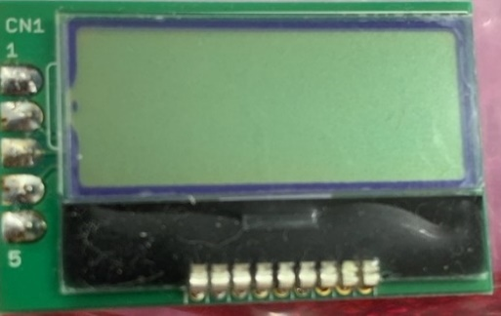
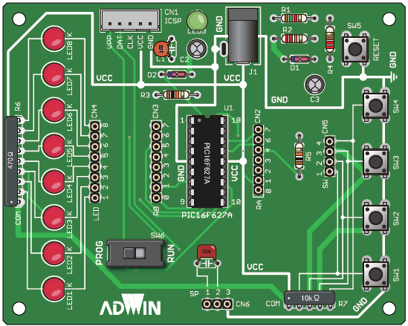
PIC16F1827
VCC GND
 |  |  |  |  |  |  |  |  |  |  | VCC

 |  |  |  |  |  |  |  |  |  |  | SCL
 |  |  |  |  |  |  |  |  |  |  | SDA
 |  |  |  |  |  |  |  |  |  |  | GND

 |  |  |  |  |  |  |  |  |  |  | 10kΩ抵抗

SW5
スタートスイッチ

 | ブロック図
出力

スピーカー
LCD

 |  |  |  | PWM |  | SDA |  | SCL
PIC16F1827

 |  |  | RA0 |  | RA1 |  | RA2 |  | RA3 | RA6
入力

SW1
SW2
SW3
SW4
SW5

